Controle de Atividades - 2026
Estado | Nº. Contrato | Nº. Chamado | Prefixo | Local / Agência / Nome | Stts. LEV. | Qnt. Fotos | Observações/Status/Etapas | Data Venc.Portal | Envio correção | Envio orçamento
JANEIRO
Varginha | 202474212057 | 250195493 | 8060/00 | BAIRRO FOCH | Levantado | 120 | Enviado | 2025-12-17 23:59:59 | 14/12/2025 - 11:00 | 11:34
Mato Grosso do Sul | 202474216122 | 250193745 | 0753/00 | RIO VERDE MS | Levantado | 106 | Enviado | 2025-12-17 23:59:59 | 18/12/2025 - 16:48 | 01:16
Mato Grosso do Sul | 202474216122 | 250193478 | 8628/00 | ESTILO EUCLIDES DA CUNHA | Levantado | 147 | Enviado | 2025-12-16 23:59:59 | 11/12/2025 - 22:10 | 1/6/25
Mato Grosso do Sul | 202474216122 | 250193728 | 1938/00 | LADARIO | Levantado | 27 | Enviado | 30/01/2026 | 1/12/26 | 1/12/25
Mato Grosso do Sul | 202474216122 | 250193669 | 1872/00 | COSTA RICA | Levantado | 109 | Enviado | 30/01/2026 | 1/12/26 | 1/18/26
Mato Grosso do Sul | 202474216122 | 250200830 | 2576/00 | ESCRITORIO SETOR PUBLICO | Levantado | 15 | Enviado | 16/01/2026 | 1/19/26 | 1/19/26
Tangará da Serra | 202574213575 | 250193670 | 1843/00 | VILA RICA | Levantado | 303 | Aguardando correção | 10/02/2026 | 1/7/25
Salinas | 202574212626 | 250195387 | 2634/00 | SAO JOAO DA PONTE | Levantado | 205 | Aguardando correção | 30/01/2026 | 1/21/26
Valadares | 202574212627 | 250200213 | 1077/00 | ITANHOMI | Levantado | 96 | Aguardando correção | 15/01/2026 | 1/23/26
Varginha | 202474212057 | 250195329 | 0649/00 | ITANHANDU | Levantado | 129 | Aguardando correção | 06/02/2026 | 1/27/25
Tangará da Serra | 202574213575 | 250200702 | 9307/00 | ESCRITORIO PRIVATE | Levantado | 14 | Aguardando correção | 16/01/2026 | 1/27/25
Valadares | 202574212627 | 250200217 | 0939/00 | LAJINHA | Levantado | 115 | Aguardando correção | 15/01/2026 | 1/28/26
Tangará da Serra | 202574213575 | 250200744 | 2403/00 | PARANATINGA | Levantado | 86 | Organizando fotos | 16/01/2026
São Paulo | 202574210908 | 250197272 | 1756818 | FORUM SUZANO | Levantado |  | - | 27/02/2026
Valadares | 202574212627 | 250195342 | 0468/00 | RESPLENDOR | Levantado | 394 | EXECUTANDO | 30/01/2026
FEVEREIRO
Salinas | 202574212626 | 250195388 | 2633/00 | SÃO JOÃO DO PARAÍSO | Levantado | 191 | separando fotos | 20/02/2026
Divinópolis | 202574212056 | 250195406 | 2338/00 | NEPOMUCENO | Levantado | 226 | separando fotos | 30/01/2026
Valadares | 202574212627 | 250200205 | 1742/00 | CARAI | Levantado | 194 | - | 15/01/2026
Valadares | 202574212627 | 250200210 | 1125/00 | RUBIM | Levantado | 200 | - | 15/01/2026
Valadares | 202574212627 | 250200207 | 0378/00 | RAUL SOARES | Levantado | 151 | - | 15/01/2026
Tangará da Serra | 202574211507 | 250193740 | 0854/00 | JACIARA | Levantado | 171 | - | 06/02/2026
Varginha | 202474212057 | 250195436 | 1706/00 | CAMANDUCAIA | Levantado | 440 |  | 20/02/2026
Divinópolis | 202574212056 | 250195392 | 2601/00 | SANTO ANTONIO DO AMPARO | Levantado | 372 |  | 13/02/2026
São Paulo | 202574210908 | 250195016 | 7027/00 | VILA TATETUBA | Levantado | 570 |  | 27/02/2026
Varginha | 202474212057 | 250195380 | 2791/00 | MONTE SIAO | Levantado | 302 | - | 06/02/2026
Varginha | 202474212057 | 250195369 | 3162/00 | ITAMONTE | Levantado | 306 | - | 20/02/2026
Valadares | 202574212627 | 250200229 | 0284/00 | ALMENARA | Levantado | 261 | -
Tangará da Serra | 202574213575 | 250200823 | 3196/00 | LUCAS DO RIO VERDE | Levantado | 71 | - | 16/01/2026
Cuiabá | 202574211507 | 250193650 | 2230/00 | JUSCIMEIRA | Levantado | - | - | 06/02/2026
Cuiabá | 202574211507 | 250193758 | 0553/00 | POXOREU | Levantado | - | - | 20/02/2026
São Paulo | 202574210908 | 250194989 | 8642/00 | ESTILO CASTEJON | Levantado | - | - | 27/02/2026
Divinópolis | 202574212056 | 250195350 | 0364/71 | UFLA-UNIVERSIDADE FEDERAL DE LAVRAS | Levantado | - | - | 13/02/2026
Tangará da Serra | 202574213575 | 250193491 | 7622/00 | CATEDRAL, SINOP | Levantado | - | -
 |  | 250200230 | 0215/00 | AIMORES-AIMORES,MG | Levantado | - | -
 |  | 250200224 | 0412/00 | MANHUMIRIM-MANHUMIRIM,MG | Levantado | - | -
 |  | 250200207 | 1326/00 | ABRE CAMPO-ABRE CAMPO,MG | Levantado | - | -
 |  |  | 0857/00 | LORENA | Levantado | - | -
 |  |  | 6935/00 | ROSEIRA | Levantado | - | -
 |  |  | 2363/00 | DOM BOSCO | Levantado |  | -
 |  |  | 1753/00 | CARMÓPOLIS DE MINAS |  |  | -

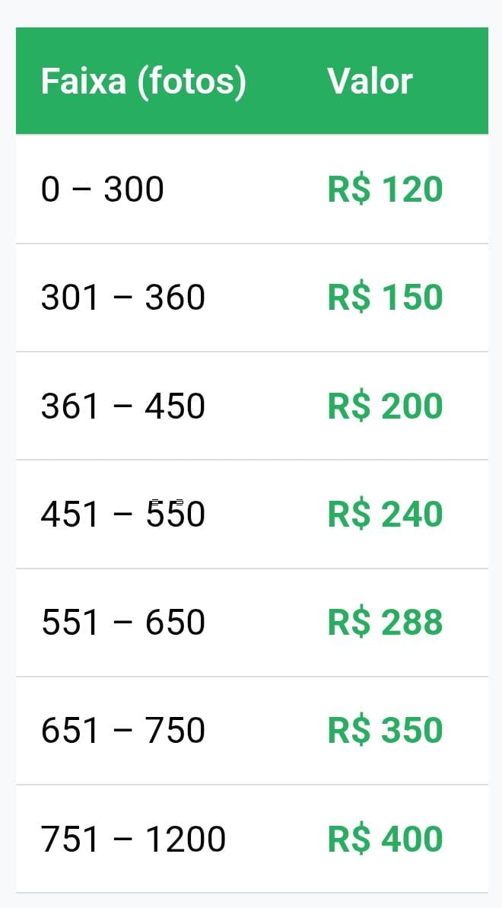
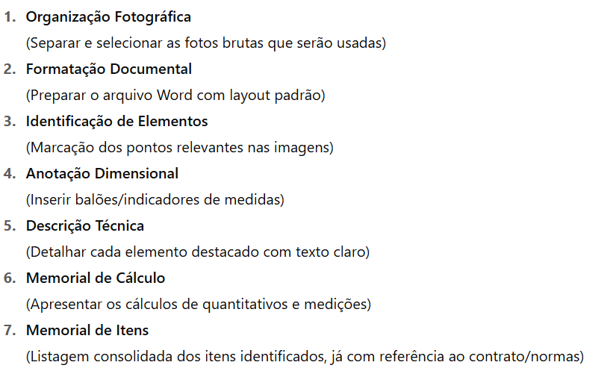

 |  |  |  |  | Levantado

